Tabelle1
1. Berechnen und Darstellen von Sinus- und Kosinus-Funktion

Winkel° | Winkel (π) | Sinus | Kosinus
0
15
30
45
60
75
90
105
120
135
150
165
180
195
210
225
240
255
270
285
300
315
330
345
360

2) Approximieren eines Vorgangs durch eine Sinus-Funktion

 | Monat | Temperatur | Sonnen- | Modell
 |  | Tag | stunden | Temp |  |  | y=k + a * cos (2π*(t-b)/12)
 | 1 | -5.70 | 1.1 |  |  |  | k: Jahresmittelwert
 | 2 | -3.70 | 2.0 |  |  |  | a: Amplitude = (Max-Min)/2
 | 3 | 1.70 | 4.4 |  |  |  | b: Monat des Maximalwerts
 | 4 | 8.00 | 6.3 |  |  |  | t: Monat
 | 5 | 14.70 | 7.1 |  |  |  | 2π/12: Umrechnungsfaktor für eine volle Periode (2π) von 12 Monate
 | 6 | 19.80 | 8.0
 | 7 | 21.80 | 7.6 |  |  |  | Zu bestimmen
 | 8 | 19.60 | 6.6 |  |  |  | Mittelwert k:
 | 9 | 14.20 | 4.5 |  |  |  | Amplitude a:
 | 10 | 7.00 | 2.6 |  |  |  | b:
 | 11 | 0.60 | 1.3
 | 12 | -2.90 | 0.5
 | 13 | -5.70 | 1.1
 | 14 | -3.70 | 2.0
 | 15 | 1.70 | 4.4

3. Aprroximation einer Dreiecksfunktion

 | Winkel | 1.Glied | 2.Glied | 3.Glied | 4.Glied | Summe
a |  | 1 | 9 | 27 | 81 |  |  | Dreiecksfunktion f(x)
4/π/a |  | 1.27
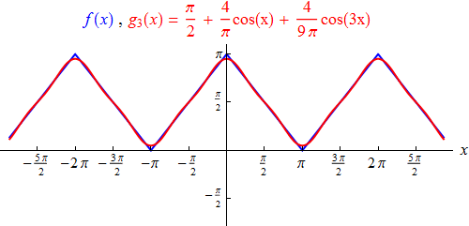
(b*x) |  | 1 | 3 | 9 | 27
 | 0.00
 | 0.31
 | 0.63
 | 0.94
 | 1.26
 | 1.57
 | 1.88
 | 2.20
 | 2.51
 | 2.83
 | 3.14
 | 3.46
 | 3.77
 | 4.08
 | 4.40
 | 4.71
 | 5.03
 | 5.34
 | 5.65
 | 5.97
 | 6.28

